Solicitud gráfica
 | Área: | Matemáticas |  |  | Fecha:
 | Grado: | 11 |  |  | Fecha:
 | Título del tema: | El área bajo la curva |  |  | ¿Cuaderno de estudio o recurso? | Recurso
 | Editor: | Adriana María Pachón |  |  | Motor del recurso | M7A

 | Código guión o recurso: | MA_11_05_CO_REC160 | ← Para determinar este código, visite la hoja de Ayuda
 |  |  |  |  | ESPECIFICACIÓN DE ARCHIVOS A ENTREGAR
Núm. | Archivo Shutterstock o ruta en web | Imagen para: | Tipo | Ubicación de la imagen en el recurso M7A | Nombre imagen SMALL | Tamaño imagen SMALL | Nombre imagen ZOOM | Tamaño imagen ZOOM | Descripción | Observaciones
IMG01 | Secx | Recurso M7A | Ilustración | Contenido | MA_11_05_CO_REC160_IMG01n.png | 286 x 286 px | MA_11_05_CO_REC160_IMG01a.png | 500 x 500 px | 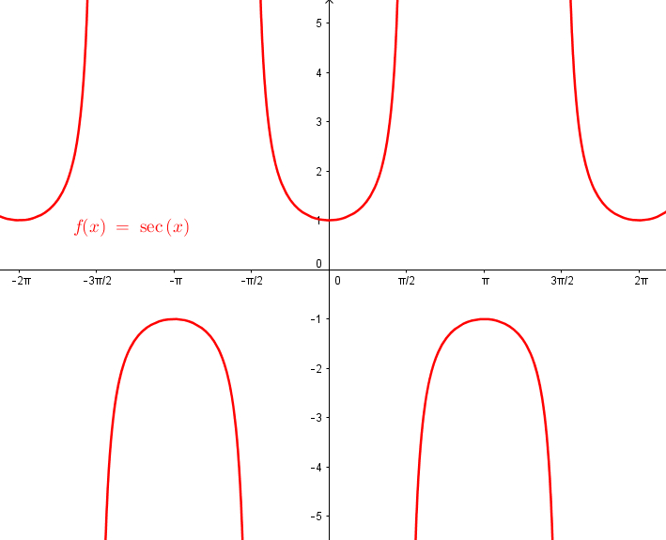 Función f(x)=\sec(x)
IMG02 | Exponencial1 | Recurso M7A | Ilustración | Contenido | MA_11_05_CO_REC160_IMG02n.png | 286 x 286 px | MA_11_05_CO_REC160_IMG02a.png | 500 x 500 px | Función g(x)=1/x | 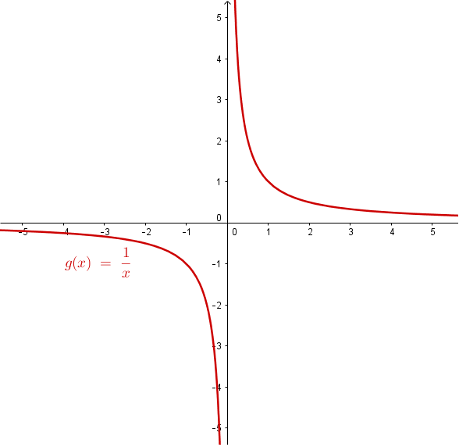
IMG03 | Exponencial2 | Recurso M7A | Ilustración | Contenido | MA_11_05_CO_REC160_IMG03n.png | 286 x 286 px | MA_11_05_CO_REC160_IMG03a.png | 500 x 500 px | Función g(x)=ln(x) | 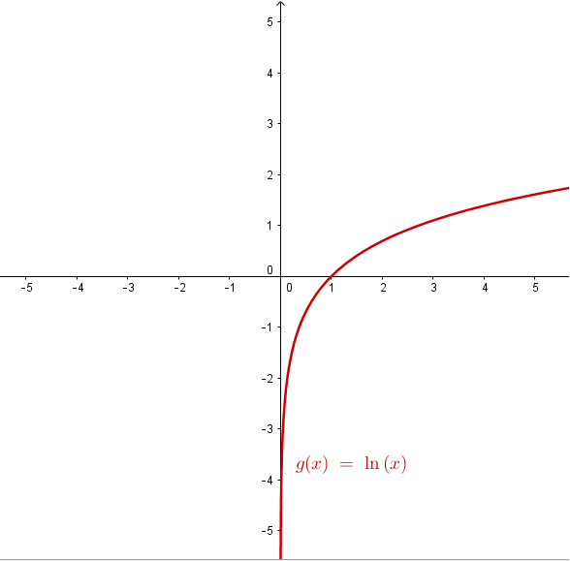
IMG04 | Exponencial3 | Recurso M7A | Ilustración | Contenido | MA_11_05_CO_REC160_IMG04n.png | 286 x 286 px | MA_11_05_CO_REC160_IMG04a.png | 500 x 500 px | Función g(x)=e^x | 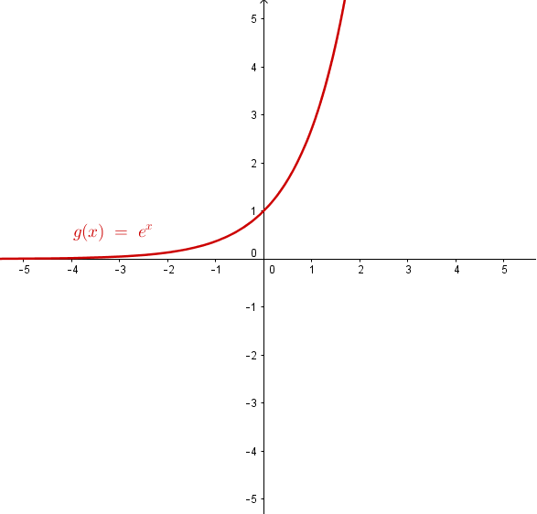
IMG05 | Exponencial4 | Recurso M7A | Ilustración | Contenido | MA_11_05_CO_REC160_IMG05n.png | 286 x 286 px | MA_11_05_CO_REC160_IMG05a.png | 500 x 500 px | Función g(x)=sen(x) | 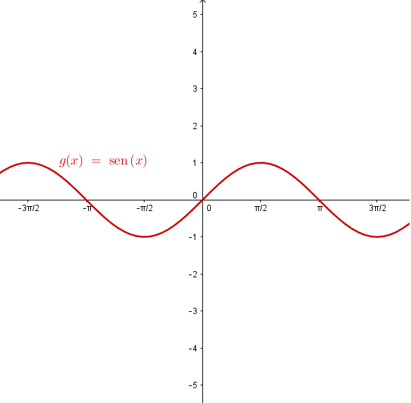
IMG06 | lnx | Recurso M7A | Ilustración | Contenido | MA_11_05_CO_REC160_IMG06n.png | 286 x 286 px | MA_11_05_CO_REC160_IMG06a.png | 500 x 500 px | Función g(x)=ln(x) | 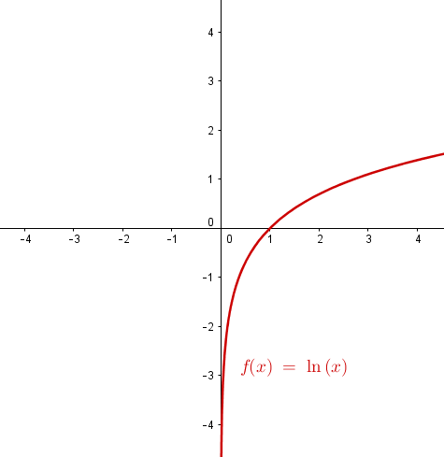
IMG07 | SecCuadrado | Recurso M7A | Ilustración | Contenido | MA_11_05_CO_REC160_IMG07n.png | 286 x 286 px | MA_11_05_CO_REC160_IMG07a.png | 500 x 500 px | Función f_1(x)=sec^2(x) | 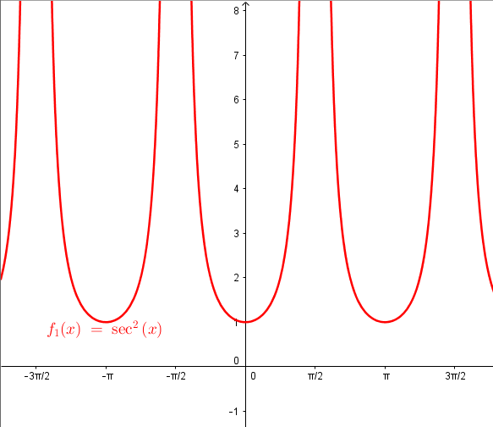
IMG08 | FunciónArea | Recurso M7A | Ilustración | Contenido | MA_11_05_CO_REC160_IMG08n.png | 286 x 286 px | MA_11_05_CO_REC160_IMG08a.png | 500 x 500 px | Función A(r)=\pi (r)^2 | 